2.Pivot vc
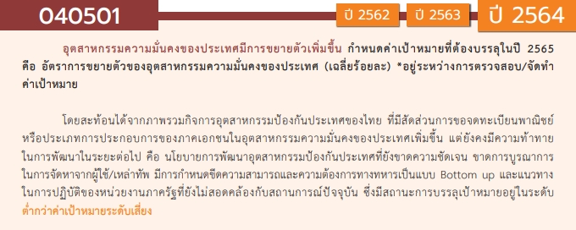
องค์ประกอบ/ปัจจัย | ปีงบประมาณ
 | 2562 | 2563 | 2564 | 2565 | 2566 | รวมจำนวนโครงการทั้งหมด
040501V01 | 3 | 1 | 3 | 7 |  | 14
040501F0101
040501F0102 |  |  |  | 3 |  | 3
040501F0103 |  |  | 1 |  |  | 1
040501F0104 | 3 | 1 | 2 | 4 |  | 10
040501V02 | 1 | 2 | 2 | 5 |  | 10
040501F0201 |  | 1 | 2 | 5 |  | 8
040501F0202 |  | 1 |  |  |  | 1
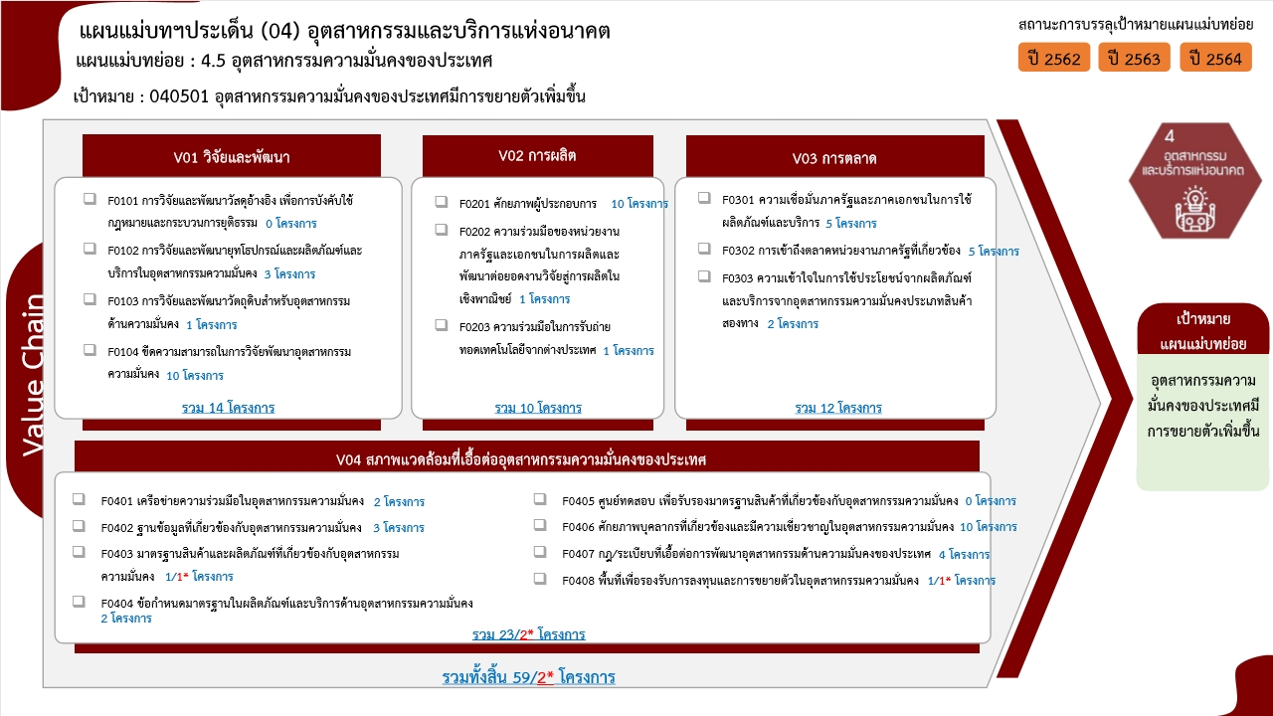
040501F0203 | 1 |  |  |  |  | 1
040501V03 | 1 | 1 | 1 | 9 |  | 12
040501F0301 |  |  |  | 5 |  | 5
040501F0302 | 1 | 1 | 1 | 2 |  | 5
040501F0303 |  |  |  | 2 |  | 2
040501V04 | 5 | 9 |  | 7 | 2 | 23
040501F0401 | 1 | 1 |  |  |  | 2
040501F0402 | 1 | 1 |  | 1 |  | 3
040501F0403 |  |  |  |  | 1 | 1
040501F0404 |  | 2 |  |  |  | 2
040501F0405
040501F0406 | 3 | 1 |  | 6 |  | 10
040501F0407 |  | 4 |  |  |  | 4
040501F0408 |  |  |  |  | 1 | 1
ไม่สอดคล้องกับ V และ F ใด | 1 |  |  |  |  | 1
F00 | 1 |  |  |  |  | 1
รวมจำนวนโครงการทั้งหมด | 11 | 13 | 6 | 28 | 2 | 60
*F00 หมายถึง โครงการไม่สอดคล้องกับองค์ประกอบและปัจจัยใดของเป้าหมายแผนแม่บทย่อย |  |  |  |  |  |  | หมายเหตุ: n* หมายถึง โครงการเพื่อขับเคลื่อนการบรรลุเป้าหมายตามยุทธศาสตร์ชาติ ประจำปีงบประมาณ พ.ศ. 2566
โครงการที่ไม่สอดคล้องกับองค์ประกอบและปัจจัยใดของเป้าหมายแผนแม่บทย่อย จำนวน 1 โครงการ

4.รวม
โครงการภายใต้เป้าหมายแผนแม่บทย่อย : 040501 อุตสาหกรรมความมั่นคงของประเทศ มีการขยายตัวเพิ่มขึ้น
โครงการที่ปรากฎเป็นโครงการที่ผ่านการอนุมัติจากผู้บริหาร (M7) ของหน่วยงานเท่านั้น (ข้อมูล ณ เดือนมีนาคม 2565)

ชื่อโครงการ / การดำเนินงาน | ปีงบประมาณ | วันที่เริ่มต้นโครงการ | วันที่สิ้นสุดโครงการ | หน่วยงานระดับกองหรือเทียบเท่า | หน่วยงานระดับกรมหรือเทียบเท่า | หน่วยงานระดับกระทรวงหรือเทียบเท่า | ประเภทโครงการ | องค์ประกอบ | ปัจจัย
พัฒนานักวิจัย เพื่อภาคอุตสาหกรรม | 2562 | พฤศจิกายน 2561 | พฤศจิกายน 2561 | สภาบันวิจัยและพัฒนา | มหาวิทยาลัยเทคโนโลยีราชมงคลกรุงเทพ | กระทรวงการอุดมศึกษา วิทยาศาสตร์ วิจัยและนวัตกรรม |  | 040501V01 | 040501F0104
สนับสนุนการพัฒนางานวิจัย | 2562 | สิงหาคม 2562 | สิงหาคม 2562 | สภาบันวิจัยและพัฒนา | มหาวิทยาลัยเทคโนโลยีราชมงคลกรุงเทพ | กระทรวงการอุดมศึกษา วิทยาศาสตร์ วิจัยและนวัตกรรม |  | 040501V01 | 040501F0104
โครงการถ่ายทอดองค์ความรู้แก่ชุมชนเพื่อเตรียมความพร้อมสู่การเป็นแหล่งท่องเที่ยวชุมชนแบบยั่งยืน ปีที่ 2 | 2562 | กุมภาพันธ์ 2562 | มีนาคม 2562 | คณะศิลปศาสตร์ | มหาวิทยาลัยเทคโนโลยีราชมงคลธัญบุรี | กระทรวงการอุดมศึกษา วิทยาศาสตร์ วิจัยและนวัตกรรม |  | 040501V00 | 040501F00
โครงการถ่ายทอดเทคโนโลยีแก่สถานประกอบการด้านแม่พิมพ์เพื่อรองรับอุตสาหกรรม 4.0 | 2562 | กุมภาพันธ์ 2562 | มีนาคม 2562 | คณะวิศวกรรมศาสตร์และสถาปัตยกรรมศาสตร์ | มหาวิทยาลัยเทคโนโลยีราชมงคลสุวรรณภูมิ | กระทรวงการอุดมศึกษา วิทยาศาสตร์ วิจัยและนวัตกรรม |  | 040501V02 | 040501F0203
โครงการพัฒนาศักยภาพด้านวิชาชีพและปฏิบัติการในอุตสาหกรรมการบินสำหรับอาจารย์ หลักสูตร An Overview of the Aviation Industry and Educational Trips Program | 2562 | ธันวาคม 2561 | ธันวาคม 2561 | คณะศิลปศาสตร์ | มหาวิทยาลัยเทคโนโลยีราชมงคลสุวรรณภูมิ | กระทรวงการอุดมศึกษา วิทยาศาสตร์ วิจัยและนวัตกรรม |  | 040501V04 | 040501F0406
ประเด็นการปฏิรูปที่ 8 การพัฒนาปิโตรเคมีระยะที่ 4 | 2562 | มิถุนายน 2562 | กุมภาพันธ์ 2564 | สำนักนโยบายปิโตรเลียมและปิโตรเคมี | สำนักงานนโยบายและแผนพลังงาน | กระทรวงพลังงาน | โครงการภายใต้กิจกรรม Big Rock | 040501V04 | 040501F0402
โครงการส่งเสริมนวัตกรรมและบริการอนุญาตสมุนไพร ชีววัตถุ ยา และผลิตภัณฑ์สุขภาพเพื่อสร้างความสามารถในการแข่งขัน ความมั่นคงและยั่งยืนของประเทศ | 2562 | พฤศจิกายน 2561 | กันยายน 2562 | กองส่งเสริมการประกอบการผลิตภัณฑ์สุขภาพ | สำนักงานคณะกรรมการอาหารและยา | กระทรวงสาธารณสุข |  | 040501V01 | 040501F0104
โครงการพัฒนาระบบงานบริการให้มีความรวดเร็ว ทันสมัย | 2562 | ธันวาคม 2561 | กันยายน 2562 | กองส่งเสริมการประกอบการผลิตภัณฑ์สุขภาพ | สำนักงานคณะกรรมการอาหารและยา | กระทรวงสาธารณสุข |  | 040501V03 | 040501F0302
โครงการเพิ่มประสิทธิภาพการเผาไหม้สำหรับหม้อน้ำและหม้อต้มที่ใช้ของเหลวเป็นสื่อนำความร้อน เพื่อการอนุรักษ์พลังงานและลดฝุ่นละออง PM ๒.๕ ของโรงงานในพื้นที่ กรุงเทพฯ และปริมณฑล | 2562 | เมษายน 2562 | กันยายน 2563 | กองส่งเสริมเทคโนโลยีความปลอดภัยโรงงาน | กรมโรงงานอุตสาหกรรม | กระทรวงอุตสาหกรรม |  | 040501V04 | 040501F0406
โครงการพัฒนาประสิทธิภาพการใช้พลังงานในระบบทำความเย็น (Smart Monitoring Refrigeration) | 2562 | มีนาคม 2562 | สิงหาคม 2563 | กองส่งเสริมเทคโนโลยีความปลอดภัยโรงงาน | กรมโรงงานอุตสาหกรรม | กระทรวงอุตสาหกรรม |  | 040501V04 | 040501F0401
โครงการเพิ่มประสิทธิภาพพลังงานในภาคอุตสาหกรรม (ภายใต้ค่าใช้จ่ายในการเพิ่มประสิทธิภาพพลังงานในภาคอุตสาหกรรม) | 2562 | มกราคม 2562 | ตุลาคม 2562 | กองส่งเสริมเทคโนโลยีความปลอดภัยโรงงาน | กรมโรงงานอุตสาหกรรม | กระทรวงอุตสาหกรรม |  | 040501V04 | 040501F0406
โครงการสร้างอู่เรือแห่งใหม่ | 2563 | เมษายน 2563 | เมษายน 2564 | กองปฏิบัติการ | บริษัท อู่กรุงเทพ จำกัด | กระทรวงกลาโหม |  | 040501V02 | 040501F0201
โครงการพัฒนานวัตกรรมการและประยุกต์ใช้ข้อมูลเทคโนโลยีป้องกันประเทศสู่ประชาสังคม | 2563 | กันยายน 2563 | ตุลาคม 2570 | กลุ่มกลยุทธ์ | สถาบันเทคโนโลยีป้องกันประเทศ | กระทรวงกลาโหม |  | 040501V01 | 040501F0104
แผนพัฒนารัฐวิสาหกิจ | 2563 | ตุลาคม 2562 | กันยายน 2563 | สำนักนโยบายและแผนรัฐวิสาหกิจ | สำนักงานคณะกรรมการนโยบายรัฐวิสาหกิจ | กระทรวงการคลัง |  | 040501V04 | 040501F0407
โครงการปรังปรุงถนนลาดยางสาย แยก ทล.304 - ทล.3070 ตำบลหนองโพรง/ตำบลหัวหว้า อำเภอศรีมหาโพธิ จังหวัดปราจีนบุรี ระยะทาง 2.705 กิโลเมตร ผิวจราจรแอสฟัลติกคอนกรีต หนา 5.00 เซ็นติเมตร ผิวจราจรกว้าง 7.00 เมตร ไหล่ทางข้างละ 1.00 เมตร | 2563 | เมษายน 2563 | กันยายน 2563 | แขวงทางหลวงชนบทปราจีนบุรี | กรมทางหลวงชนบท | กระทรวงคมนาคม |  | 040501V03 | 040501F0302
โครงการพัฒนาระบบส่งเเละจำหน่าย ระยะที่ 2 | 2563 | พฤษภาคม 2563 | ธันวาคม 2570 | กองจัดการโครงการ 3 ฝ่ายบริหารโครงการ 1 | การไฟฟ้าส่วนภูมิภาค | กระทรวงมหาดไทย |  | 040501V04 | 040501F0401
การส่งเสริมการวิจัยพัฒนาวัคซีนตามเป้าหมายของประเทศ | 2563 | ตุลาคม 2562 | กันยายน 2563 | สำนักนโยบายและยุทธศาสตร์ | สถาบันวัคซีนแห่งชาติ | กระทรวงสาธารณสุข |  | 040501V02 | 040501F0202
โครงการพัฒนาระบบการควบคุมยาสัตว์เพื่อส่งเสริมอุตสาหกรรมยาสัตว์และการส่งออกผลิตภัณฑ์อาหารจากสัตว์ | 2563 | ตุลาคม 2562 | กันยายน 2563 | สำนักยา | สำนักงานคณะกรรมการอาหารและยา | กระทรวงสาธารณสุข |  | 040501V04 | 040501F0407
โครงการพัฒนากฎหมายยาเพื่อขับเคลื่อนระบบยาให้เกิดความมั่นคงด้านยาและเพิ่มขีดความสามารถในการแข่งขันในประชาคมเศรษฐกิจโลกและอาเซียน ประจำปีงบประมาณ พ.ศ. 2563 | 2563 | ตุลาคม 2562 | กันยายน 2563 | สำนักยา | สำนักงานคณะกรรมการอาหารและยา | กระทรวงสาธารณสุข |  | 040501V04 | 040501F0407
โครงการพัฒนายกระดับมาตรฐานการประกันคุณภาพยาของภาคอุตสาหกรรมยาเพื่อเสริมสร้างศักยภาพการแข่งขันในระดับสากลและขับเคลื่อนเศรษฐกิจของประเทศ ประจำปีงบประมาณ พ.ศ. 2563 | 2563 | ตุลาคม 2562 | กันยายน 2563 | สำนักยา | สำนักงานคณะกรรมการอาหารและยา | กระทรวงสาธารณสุข |  | 040501V04 | 040501F0404
โครงการจัดทำมาตรฐานการเก็บรักษาวัตถุอันตรายเพื่อยกระดับสถานที่เก็บรักษาวัตถุอันตราย | 2563 | มิถุนายน 2563 | กันยายน 2563 | กองบริหารจัดการวัตถุอันตราย | กรมโรงงานอุตสาหกรรม | กระทรวงอุตสาหกรรม |  | 040501V04 | 040501F0404
โครงการปรับปรุงและพัฒนาทำเนียบสารเคมีและวัตถุอันตรายแห่งชาติ | 2563 | เมษายน 2563 | ธันวาคม 2563 | กองบริหารจัดการวัตถุอันตราย | กรมโรงงานอุตสาหกรรม | กระทรวงอุตสาหกรรม |  | 040501V04 | 040501F0402
โครงการส่งเสริมการเพิ่มประสิทธิภาพพลังงานในภาคอุตสาหกรรม (ระบบทำความเย็น) ปีงบประมาณ พ.ศ.2563 ภายใต้ค่าใช้จ่ายในการพัฒนาและเพิ่มประสิทธิภาพการใช้พลังงานและความปลอดภัย (Smart Safety) | 2563 | เมษายน 2563 | ธันวาคม 2563 | กองส่งเสริมเทคโนโลยีความปลอดภัยโรงงาน | กรมโรงงานอุตสาหกรรม | กระทรวงอุตสาหกรรม |  | 040501V04 | 040501F0407
โครงการส่งเสริมและพัฒนาความปลอดภัยเกี่ยวกับการป้องกันและระงับอัคคีภัย และระบบไฟฟ้าในโรงงาน ภายใต้ค่าใช้จ่ายในการพัฒนาและเพิ่มประสิทธิภาพการใช้พลังงานและความปลอดภัย (Smart Safety) ในโรงงานอุตสาหกรรม | 2563 | เมษายน 2563 | ธันวาคม 2563 | กองส่งเสริมเทคโนโลยีความปลอดภัยโรงงาน | กรมโรงงานอุตสาหกรรม | กระทรวงอุตสาหกรรม |  | 040501V04 | 040501F0406
โครงการยกระดับผลิตภาพและพัฒนากำลังเพื่อสร้างความสามารถในการแข่งขันภาคอุตสาหกรรม ประจำปีงบประมาณ 2564 (BIG ROCK) | 2564 | ตุลาคม 2563 | กันยายน 2564 | สำนักพัฒนาผู้ฝึกและเทคโนโลยีการฝึก | กรมพัฒนาฝีมือแรงงาน | กระทรวงแรงงาน |  | 040501V02 | 040501F0201
โครงการเสริมสร้างกำลังกองทัพตามแนวทางการจัดหาพร้อมการพัฒนา (P&D)/โครงการปรับปรุงขีดความสามารถ บ.จธ.๒ | 2564 | เมษายน 2564 | กันยายน 2565 | กรมยุทธการทหารอากาศ | กองทัพอากาศ | กระทรวงกลาโหม |  | 040501V01 | 040501F0104
โครงการจัดทำแผนแม่บทเพื่อตอบสนองความต้องการ/ความคาดหวังของผู้มีส่วนได้ส่วนเสีย | 2564 | ตุลาคม 2563 | กันยายน 2564 | กองธุรกิจและการตลาด | บริษัท อู่กรุงเทพ จำกัด | กระทรวงกลาโหม |  | 040501V03 | 040501F0302
แผนพัฒนารัฐวิสาหกิจ | 2564 | ตุลาคม 2563 | กันยายน 2565 | สำนักนโยบายและแผนรัฐวิสาหกิจ | สำนักงานคณะกรรมการนโยบายรัฐวิสาหกิจ | กระทรวงการคลัง |  | 040501V02 | 040501F0201
โครงการฝึกอบรมทบทวนข้อกำหนด GMP และ HACCP ในการผลิตอาหาร | 2564 | ธันวาคม 2563 | ธันวาคม 2563 | คณะวิศวกรรมศาสตร์ | มหาวิทยาลัยเทคโนโลยีราชมงคลธัญบุรี | กระทรวงการอุดมศึกษา วิทยาศาสตร์ วิจัยและนวัตกรรม |  | 040501V01 | 040501F0103
ศูนย์ความเป็นเลิศด้านส่งเสริมการผลิตและตรวจสอบความปลอดภัยทางอาหาร | 2564 | ตุลาคม 2563 | กันยายน 2564 | คณะวิทยาศาสตร์และเทคโนโลยี | มหาวิทยาลัยราชภัฏกำแพงเพชร | กระทรวงการอุดมศึกษา วิทยาศาสตร์ วิจัยและนวัตกรรม |  | 040501V01 | 040501F0104
ทบทวนแผนปฏิบัติการมุ่งเน้นลูกค้าและผู้มีส่วนได้เสีย | 2565 | ตุลาคม 2564 | กันยายน 2565 | กองธุรกิจและการตลาด | บริษัท อู่กรุงเทพ จำกัด | กระทรวงกลาโหม |  | 040501V03 | 040501F0302
โครงการตลาดเชิงรุกและยกระดับผลประกอบการในการบริหารต้นทุนต่อหน่วย | 2565 | ตุลาคม 2564 | กันยายน 2565 | กองธุรกิจและการตลาด | บริษัท อู่กรุงเทพ จำกัด | กระทรวงกลาโหม |  | 040501V03 | 040501F0303
โครงการตลาดเชิงรุกเพื่อขยายตลาดภายใน ทร. | 2565 | ตุลาคม 2564 | กันยายน 2565 | กองธุรกิจและการตลาด | บริษัท อู่กรุงเทพ จำกัด | กระทรวงกลาโหม |  | 040501V01 | 040501F0102
โครงการพัฒนาธุรกิจใหม่ในอุตสาหกรรมป้องกันประเทศ กลุ่มพาณิชย์นาวี และธุรกิจอื่น | 2565 | ตุลาคม 2564 | กันยายน 2565 | กองธุรกิจและการตลาด | บริษัท อู่กรุงเทพ จำกัด | กระทรวงกลาโหม |  | 040501V03 | 040501F0303
โครงการสร้างพันธมิตรทางธุรกิจเพื่อต่อยอดรายได้เพิ่มมากขึ้น | 2565 | ตุลาคม 2564 | กันยายน 2565 | กองธุรกิจและการตลาด | บริษัท อู่กรุงเทพ จำกัด | กระทรวงกลาโหม |  | 040501V03 | 040501F0302
โครงการศึกษาและจัดทำระบบการบริหารจัดการความปลอดภัย อาชีวอนามัยและสิ่งแวดล้อม ตามมาตรฐาน ISO 14001 และ ISO 45001 | 2565 | ตุลาคม 2564 | กันยายน 2565 | กองปฏิบัติการ | บริษัท อู่กรุงเทพ จำกัด | กระทรวงกลาโหม |  | 040501V01 | 040501F0104
...

